【参考】係数
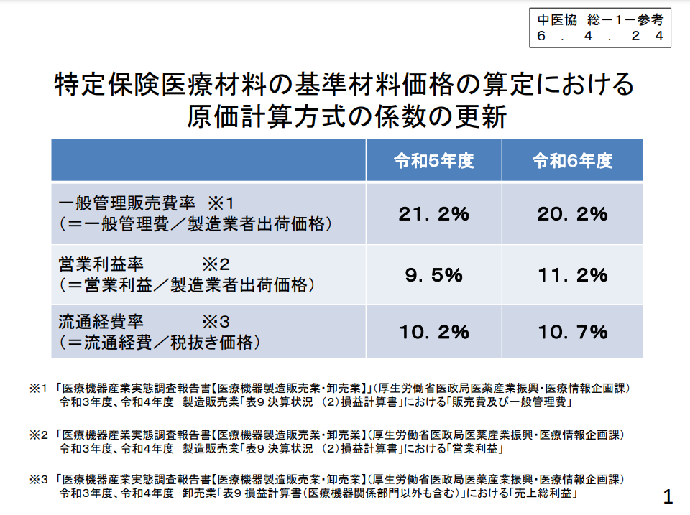
※ 「特定保険医療材料の基準材料価格の算定における原価計算方式の係数」
 |  | 係数
一般管理販売費率
（＝一般管理費／製造販売業者出荷価格） |  | 20.2 | ％
営業利益率
（＝営業利益／製造販売業者出荷価格） |  | 11.2 | ％
流通経費率
（＝流通経費／税抜き価格） |  | 10.7 | ％
 | ＊原則として、令和6年度の係数を使用してください。

